Pääsivu
Huom! Jos tiedosto avautuu suojatussa näkymässä, klikkaa “Ota muokkaus käyttöön”, jotta linkit ja painikkeet toimivat oikein.
info@provege.fi

Kasvimeijerikatalogi
Pro Vegan kasvimeijerikatalogi sisältää kattavan valikoiman ruokapalveluille sopivia kasvimeijerituotteita taulukkomuodossa sisältäen tuotetiedot, pakkauskoot, ravintoarvot sekä säilytys- ja sertifikaattitiedot. Katalogista löydät myös tietoa ruokapalveluille suunnatusta kasvimeijerituotteiden hyödyntämiseen liittyvästä koulutus- ja palvelutarjonnasta.
9.4.2026

Siirry tuotekatalogiin
Koulutustarjonta →
Lue käyttöohjeet ↓

Käyttöohjeet
Katalogin rakenne
Tuotekatalogi on rakennettu taulukkomuotoon siten, että jokainen tuote on yhdellä rivillä. Yksi rivi sisältää kaikki tuotteeseen liittyvät tiedot eri osioissa, jolloin tuotteet vertailu muihin tuotteisiin on mahdollista ilman erillisten sivujen tai tiedostojen avaamista.
Tuotteen perustiedot
Tässä osiossa esitetään tuotteen tunnistamiseen liittyvät perustiedot, kuten tuotteen nimi ja kategoria. Osio toimii lähtökohtana tuotteen hahmottamiselle ja auttaa käyttäjää löytämään oikean tuotteen nopeasti laajasta valikoimasta.
Pakkaus ja varastointi
Pakkaus- ja varastointiosio sisältää tiedot pakkauskoosta, säilytysolosuhteista sekä muista logistiikkaan liittyvistä tekijöistä. Nämä tiedot tukevat hankintaa, varastonhallintaa ja keittiön päivittäistä suunnittelua.
Keittiökäyttö
Keittiökäyttö-osio kuvaa, mihin ammattikeittiön prosesseihin tuote soveltuu. Osio auttaa arvioimaan tuotteen käytännöllisyyttä valmistuksessa, tarjoilussa ja eri käyttötilanteissa.
Koostumus, ravintosisältö ja merkinnät
Osiossa esitetään tuotteen ainesosat, ravintoarvot sekä ruokavalio- ja sertifikaattimerkinnät. Kyllä / Ei -merkinnät mahdollistavat tuotteiden nopean vertailun esimerkiksi erityisruokavalioiden tai vaatimusten perusteella.
Linkit ja yhteystiedot
Viimeinen osio sisältää linkit lisätietoihin, tuotesivuille ja mahdollisiin resepteihin sekä yhteystiedot. Osio tarjoaa suoran pääsyn tarkempaan tietoon ilman erillistä hakua.

Seuraava ohje ↓

Suodattimen käyttö:
Voitte järjestää tuotteita valitsemienne kategorioiden mukaan, kuten tuotemerkin, tuotekategorian tai sertifikaattien perusteella.
Klikkaa suodatinkuvaketta haluamasi tuoteominaisuuden sarakeotsikossa, esimerkiksi tuotemerkin sarakkeessa (kuva 1), gluteenimerkinnän kyllä/ei-sarakkeessa tai tuotekategorian sarakkeessa (kuva 2).
Pudotusvalikossa poista valinta ensimmäisestä kohdasta “Valitse kaikki”, ja valitse sen jälkeen vain ne tiedot, jotka haluat nähdä taulukossa, kuten haluamasi tuotemerkki tai sertifikaatin kyllä/ei-merkintä. Klikkaa lopuksi OK, jolloin taulukossa näkyvät ainoastaan tuotteet, jotka vastaavat valitsemiasi suodatuskriteerejä.

Yhteystiedot ↓

1
2
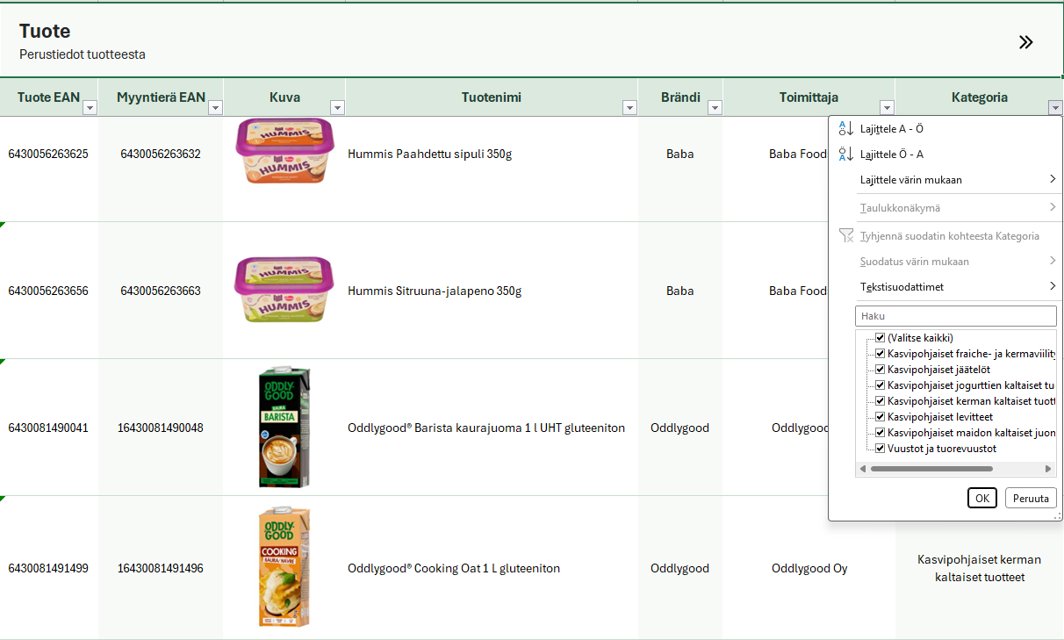
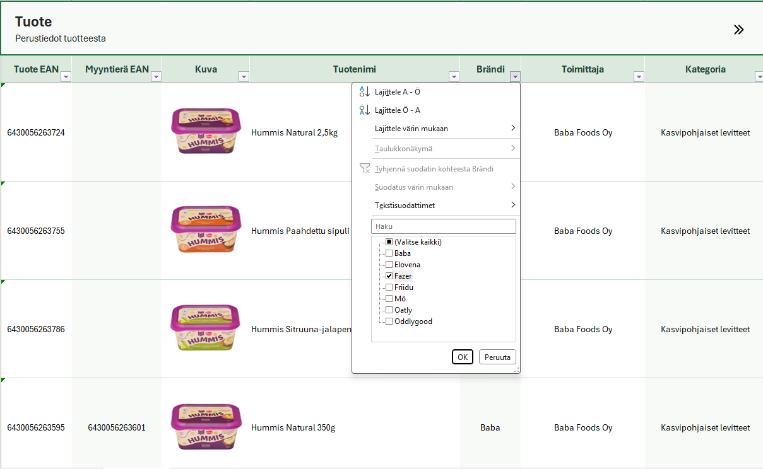

Siirry tuotekatalogiin

Palaa ylös ↑
Ota yhteyttä
info@provege.fi
© Pro Vege ry

Koulutustarjonta
Koulutustarjonta
← Palaa pääsivulle
Palveluntarjoaja | Koulutuksen kuvaus | Lisätiedot
KasvisPro | KasvisPro - koulutus on ruokapalveluiden ammattilaisille suunnattu koulutuskokonaisuus, joka tarjoaa ajantasaista, tieteelliseen tutkimukseen perustuvaa osaamista kasvipainotteisen ruoan ja kasviproteiinien käytöstä ammattilaiskeittiöissä. Koulutus sisältää teoriaosuuksia, ammattikeittiöön sopivaa reseptiikkaa sekä käytännön työkaluja kasvisruoan laadun, houkuttelevuuden ja toteutuksen kehittämiseen. Materiaalit kattavat mm. kasvisruoan ravitsemuksen, vastuullisuuden ja valmistusmenetelmät sekä keinoja edistää kasvisruokailua asiakkaiden ja henkilöstön näkökulmasta. | https://kasvispro.fi/
Ruokailo | Ruokailon Vegeruoka haltuun - kasvisruokakoulutus on käytännönläheinen koulutus ruoka-alan ammattilaisille, jotka haluavat lisätä kasviproteiinien menekkiä, kehittää maistuvaa, ravitsemuksellisesti täysipainoista ja houkuttelevaa kasvipohjaisen ruuan tarjontaa. Koulutus antaa konkreettisia työkaluja suunnitteluun, tuuppaamiseen, valmistukseen, tietotaitoa, sekä selkeän suunnitelman miten onnistutaan ruokailun kestävyyssiirtymässä. Ruokailo on ravitsemuksen, kasvipohjaisen ruoan ja ruokapalvelujen asiantuntijataho. | https://www.ruokailo.fi/

